ДЗ
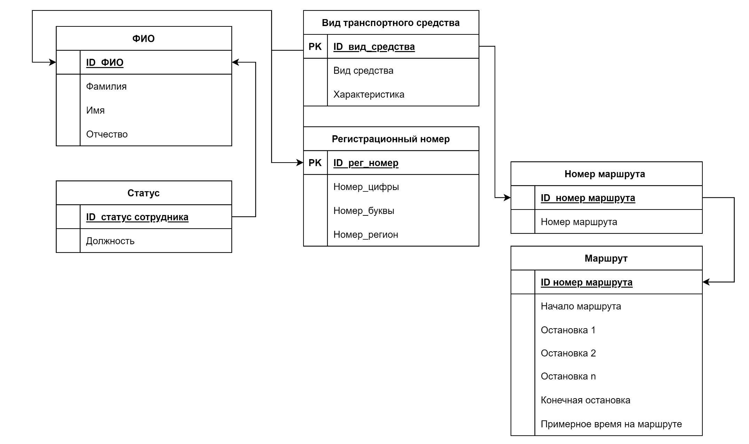

Таблица ФИО
ID_ФИО | Фамилия | Имя | Отчество
1 | Иванов | Иван | Иванович
2
3
…

Таблица Статус
ID_Статус | Должность
1 | Водитель
2 | Кондутор
3 | Диспетчер
… | Начальник автобазы |  |  | Таблица Номер маршрута
 |  |  |  | ID_номер маршрута |  | Номер маршрута
Таблица Вид транспортного средства |  |  |  | 1 |  | 123
ID_вид средства | Вид средства | Характеристика |  | 2 |  | 214
1 | автомобиль | служебный |  | 3 |  | 152
2 | автобус | для оказания услуг |  | …
3 | троллейбус | для оказания услуг
… |  |  |  | Таблица Маршрут
 |  |  |  | ID_номер маршрута | Начало маршрута | Остановка 1 | Остановка 1 | Остановка 2 | Остановка n | Конечная остановка | Примерное время на маршруте
Таблица Регистрационный номер |  |  |  | 1
ID_рег номер | Номер цифры | Номер буквы | Номер региона | 2
1 | 123 | ФБВ | 77 | 3
2 | 124 | ФБВ | 77 | …
3 | 125 | ФБВ | 77
…

